关系图
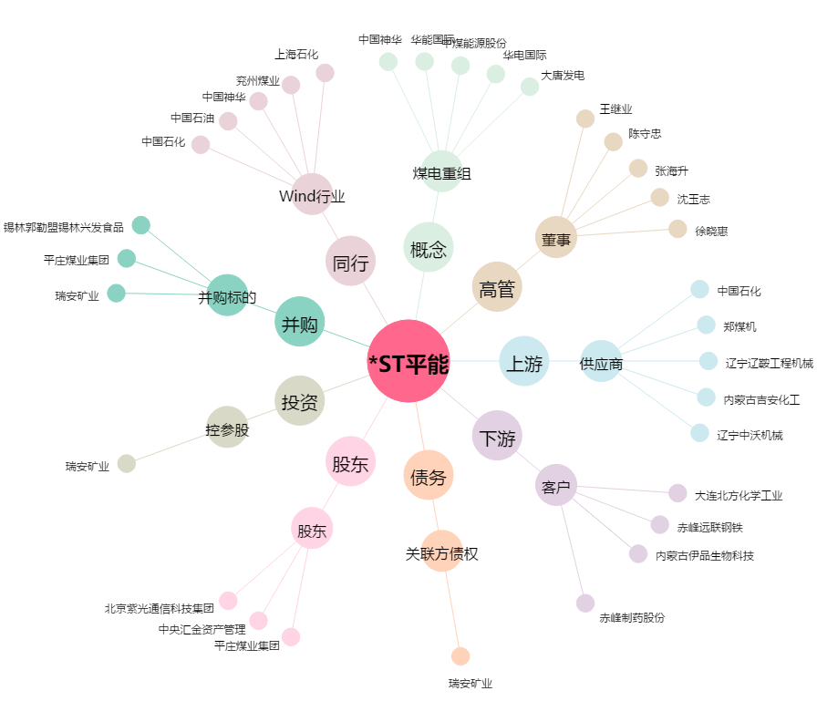
*ST平能[000780.SZ] - 关系概览图

